箱唛扫码
Factory name (工厂名称) | 鑫茂源
PO. Number(订单号) | 补单
Style Code.(款号) | 5096-148
Product Code.(产品编号) | RECYCLE CARE LABEL | Carton No.(箱号):
Inner Packages(包装方式） | 2000pcs/ bundle | 1/1
SIZE/qty (尺码/数量) | 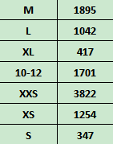
Carton Dimension（箱规） | 20*20*30 | Country of Origin：
Gross Weight（毛重） | 2.4kg | Made In China
Net Weight（净重） | 2kg
Remark（备注）

05096148800034
05096148800041
05096148800058
05096148800034
05096148800041
05096148800058

05096148812013
05096148812020
05096148812013
05096148812020
05096148812082
05096148812112
05096148812082
05096148812112

